【様式1】申請書
【様式１】
観光振興事業費補助金（地域資源を活用した観光まちづくり推進事業）申請書

費用 | 総事業費（自動計算） |  |  |  | ¥0 |  |  | 補助金額（自動計算） |  | ¥0

事業名・対象地域 | 事業名
 | 対象地域 (複数の市区町村に跨がる場合は複数記載の上、主となる市区町村に（★）を付してください。） |  |  |  |  |  |  | 市区町村コード ※参考：総務省「全国地方公共団体コード」https://www.soumu.go.jp/denshijiti/code.html
申請者 | 間接補助対象事業者 | 名称 |  |  |  |  |  | 代表者名（役職）
 |  | 住所 |  |  |  |  |  | 郵便番号
 |  | 担当部局 |  |  |  |  |  | 電話番号
 |  | 担当者 氏名 |  |  |  |  |  | メール
 | 連携事業者① | 名称 |  |  |  |  |  | 代表者名（役職）
 |  | 住所 |  |  |  |  |  | 郵便番号
 |  | 担当部局 |  |  |  |  |  | 電話番号
 |  | 担当者 氏名 |  |  |  |  |  | メール
 | 連携事業者② | 名称 |  |  |  |  |  | 代表者名（役職）
 |  | 住所 |  |  |  |  |  | 郵便番号
 |  | 担当部局 |  |  |  |  |  | 電話番号
 |  | 担当者 氏名 |  |  |  |  |  | メール
 | 連携事業者③ | 名称 |  |  |  |  |  | 代表者名（役職）
 |  | 住所 |  |  |  |  |  | 郵便番号
 |  | 担当部局 |  |  |  |  |  | 電話番号
 |  | 担当者 氏名 |  |  |  |  |  | メール
事業の概要 | 本事業で取り組む具体的な事業内容
注１ 様式２及び様式３の記載事項との整合性が確認できるものとなるように作成してください。 |  |  |  |  |  |  |  |  |  |  | 最終的に要確認
注２ 必要に応じて、欄の拡大や行の追加をして記載ください。ページ数が増えても構いません。
注３ 必要に応じて、図や写真を添付することができます。ただし、これらの図や写真は観光庁ホームページ等で使用する可能性があるため、公表可能なものを添付してください。
注４ その他の留意点等については、公募要領を参照してください。 |  |  |  |  |  |  |  |  |  |  | 文字数
A-1 | 地域の課題、事業目的の背景 |  |  |  |  |  |  |  |  |  | 0
A-2 | 本事業を通じて実現したい「地域観光のストーリー」 |  |  |  |  |  |  |  |  |  | 0
A-3 | ストーリーの核となる観光資源
A-4 | 整備対象施設の位置及び距離 |  | 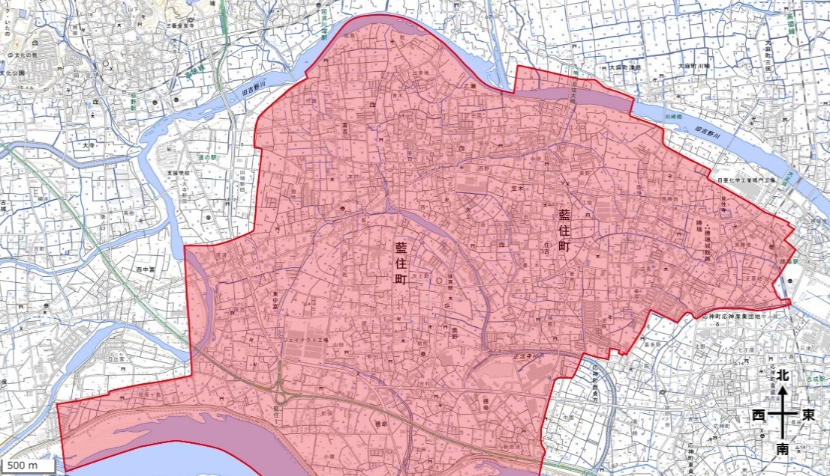 ※地図上で、本事業で整備する施設及び本事業の支援を受けない既存の観光資源の位置を示すとともに、旅行者が回遊すると想定する範囲を囲ってください。

A-5 | モデル回遊プラン |  |  |  |  |  |  |  |  |  | 0
A-6 | A-5で示した、地域内を周遊する際の主な移動手段と経路/所要時間 |  | 移動手段 |  |  |  | 経路／所要時間

A-7 | インバウンドの玄関口となる国際空港・港湾等からの動線・誘導計画 |  |  |  |  |  |  |  |  |  | 0
A-8 | 整備対象施設についてのKPI（令和７年度/令和○年度） |  | 令和７年度 （現在） |  |  |  |  | 令和○年度 （将来）
 |  |  |  | （例）施設利用者数（令和○年度○万人）、売上高（令和○年度○百万円） 等 |  |  |  |  | （例）施設利用者数（令和○年度○万人） 売上高（令和○年度○百万円） 等
A-９ | 地域についてのKPI （令和７年度/令和○年度） |  | 令和７年度 （現在） |  |  |  |  | 令和○年度 （将来）
 |  |  |  | （例）外国人観光客数（令和○年度○百万人）、観光消費額（令和○年度○百万円） 等 |  |  |  |  | （例）外国人観光客数（令和○年度○百万人） 観光消費額（令和○年度○百万円） 等
B-1 | 事業実施体制 |  | 事業者名（申請者でない者も含む） |  |  |  | 本事業における役割
 |  |  | （例）○○市 |  |  |  | （例）全体統括
 |  |  | （例）○○株式会社 |  |  |  | （例）宿泊施設運営

B-2 | 事業体制図・役割分担 |  | ※図等で示してください。
C-1 | 補助対象経費 （該当する事業に○を選択） |  | 主にインバウンドに対して、地域ならではのストーリーに基づく体験を創出する、又はその価値を高め、あわせて、地域内の回遊性を高めるために必要な施設等の整備及び周辺環境の整備等に対する支援

 |  |  |  | ア 建造物等の新築、改修、除却、整備等に係る経費 |  |  |  |  |  |  |  | ○
 |  |  |  | イ 建造物等の周辺環境の整備等に係る経費 |  |  |  |  |  |  |  | -
C-2 | 整備対象及び整備内容 |  | ジャンル（プルダウンから選択） |  |  |  |  | 整備分類（プルダウンから選択）
 |  |  | 整備予定の施設名称①
 |  |  | 施設概要
 |  |  | 活用方法
 |  |  | 管理方法及び管理体制
 |  |  | 経営計画
 |  |  | ジャンル（プルダウンから選択） |  |  |  |  | 整備分類（プルダウンから選択）
 |  |  | 整備予定の施設名称②
 |  |  | 施設概要
 |  |  | 活用方法
 |  |  | 管理方法及び管理体制
 |  |  | 経営計画
C-3 | 自己負担分の拠出計画
C-4 | 地域関係者との調整状況 |  | 関係者（所有者など） |  |  |  |  | 調整状況

C-5 | 関係法令の適合状況 |  | 関係法令 |  |  |  |  | 適合状況

C-6 | 施設活用についての先行調査、市場調査 |  | 調査事業名等 |  |  |  |  | 調査報告書

C-7 | 計画の概要に含まれる取組について、交付を受けた国等の補助金又は委託費 （申請中の案件を含む） ※該当がある場合は、ご記入ください |  | 事業名及び事業概要
 |  |  | 事業実施者 （国・独法・地方自治体等）
 |  |  | 実施期間
 |  |  | 補助金額・委託額
 |  |  | 本事業との相違点
 |  |  | 事業成果・実績
C-8 | 地域内での事業計画と 連動する取組 |  | 過去の取組との連動・区別 |  |  |  |  |  |  |  | 0
 |  |  | 今年度他事業での取組（実施内容）との連動・区別 |  |  |  |  |  |  |  | 0
C-9 | 本事業は内閣府「コンテンツ地方創生拠点（※）」において推進されている取組であるか。 ※内閣府「知的財産推進計画2025」に基づき、コンテンツ産業と地域経済の活性化の好循環の実現を狙う事業として選定されたもの。 |  |  |  |  |  |  |  |  |  |  | はい
 |  |  |  |  |  |  |  |  |  |  |  | いいえ
C-10 | 持続可能な観光への対応状況 |  | 実施体制内に、「持続可能な観光」に係る国際標準等に準拠した事業者がいるか。 ※ベストツーリズムビレッジ（BTV）・グリーンディスティネーション（GD）・JSTS-Dのいずれかの認証を取得しているもの。 |  |  |  |  |  |  |  |  | ベストツーリズムビレッジ（BTV） | グリーンディスティネーション（GD） | JSTS-D
 |  |  | 「はい」を選択した場合、準拠している国際基準等の名称。 |  |  |  |  | 準拠している事業者名
D-1 | 整備する施設で提供する体験コンテンツ |  |  |  |  |  |  |  |  |  | 0
D-2 | 体験コンテンツの実施実績・計画（観光庁事業活用実績を含む） |  |  |  |  |  |  |  |  |  | 0
D-3 | 想定するターゲット層 |  |  |  |  |  |  |  |  |  | 0
D-4 | ターゲット層の設定理由 |  |  |  |  |  |  |  |  |  | 0
E-1 | 整備対象施設の維持費計画 |  | ※本項目は記入不要。【様式○ 維持費計画】に詳細を記入すること。
E-2 | 次年度以降の計画 ※本事業の成果を生かしてどのような取組を推進するか記載してください。
 | 年度 |  | 実施する内容（ハード面） |  |  | 実施する内容（ソフト面） |  |  |  | 資金見積もり（概算見積もり、要する経費）、それに対する財源や計画
 | 令和９年度 |  |  |  |  |  |  |  |  |  | 0
 | 令和10年度 |  |  |  |  |  |  |  |  |  | 0
 | 令和11年度 |  |  |  |  |  |  |  |  |  | 0
 | 令和12年度 |  |  |  |  |  |  |  |  |  | 0
 | 令和13年度 |  |  |  |  |  |  |  |  |  | 0

【様式2-2】経費積算表内訳
【様式２－２】
地域資源を活用した観光まちづくり推進事業事業 事業に要する経費の内訳および積算根拠
 |  |  |  |  |  |  |  | 対象経費 | 税込
間接補助事業者名 |  |  |  |  |  |  |  | 補 助 率 | 1/2以内 | ア 建造物等の新築、改修、除却、整備等に係る経費
 |  |  |  |  |  |  |  | 補助金額下限 | 設定なし | イ 建造物等の周辺環境の整備等に係る経費
 |  |  |  |  |  |  |  | 補助金額上限 | ２億円
申請区分 （選択） | 費目 （入力） | 摘要 （入力） | 数量 （入力） | 単位 （入力） | 単価 （入力） | 事業費 (総事業費) ※自動計算 | 補助対象経費×1/2 (補助金交付申請額) ※自動計算 | 補助対象外経費 (事業者負担額) ※自動計算 | 備考 （入力）
ア 建造物等の新築、改修、除却、整備等に係る経費 | 建築一式工事費 | 旧○○ | 1 | 式 | ○○○ | ○○○ | ○○○ | ○○○ | ○○見積
記載例
ア 建造物等の新築、改修、除却、整備等に係る経費 | 電気一式工事 | 旧○○ | 1 | 式 | ○○○ | ○○○ | ○○○ | ○○○ | ○○見積
イ 建造物等の周辺環境の整備等に係る経費 | 外構一式工事費 | 旧○○ | 1 | 式 | ○○○ | ○○○ | ○○○ | ○○○ | ○○見積

 |  |  |  |  | 合計 | 事業費 (総事業費) | 補助対象経費 ×1/2以内 (補助金交付申請額) | 補助対象外経費 (事業者負担額)
※単価や数量に小数点がある場合は書式設定により小数点まで表示させてください ※必要に応じて行の追加を行ってください |  |  |  |  |  | 0 | 0 | 0

【様式3】実施スケジュール
【様式３】

観光振興事業費補助金（地域資源を活用した観光まちづくり推進事業事業） 実施スケジュール

事業名：

項目
 | ６月 |  |  | ７月 |  |  | ８月 |  |  | ９月 |  |  | １０月 |  |  | １１月 |  |  | １２月 |  |  | １月 |  |  | ２月
 | 上旬 | 中旬 | 下旬 | 上旬 | 中旬 | 下旬 | 上旬 | 中旬 | 下旬 | 上旬 | 中旬 | 下旬 | 上旬 | 中旬 | 下旬 | 上旬 | 中旬 | 下旬 | 上旬 | 中旬 | 下旬 | 上旬 | 中旬 | 下旬 | 上旬 | 中旬 | 下旬
設計
改修工事
記載例
竣工・引き渡し
報告書準備
旧○○邸

注１ 補助金の交付決定は令和８年６月頃を予定しています。こうした点を考慮し、無理のないスケジュールを作成してください。
注２ 様式１及び様式２の記載事項との整合性が確認できるものとなるように作成してください。
注３ 「最終報告」は、事業終了の日から一ヶ月が経過した日又は令和９年３月１０日のいずれか早い日までに行う必要があります。
注４ 本実施スケジュールは、事業選定時の参考とするために作成いただくものとなります。事業が採択された場合であっても、事業の趣旨・目的等を踏まえて精査し、必要に応じて修正させていただく可能性があります。
注５ 欄が足りない場合は追加しても構いません。
注６ その他の留意点等については、公募要領を参照してください。

